상품제안서
excase 캐리어 네임텍 국내생산 | 상품코드: F27651

 |  |  |  |  |  |  | 02-412-0044 | www.easy1.co.kr
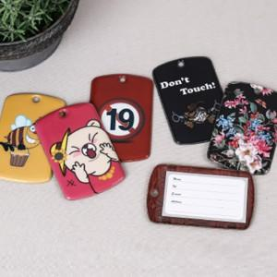

【상세/제작정보】 | 기본수량 미만 인쇄시 비용 추가.

【인쇄/포장옵션】 | 실크, 풀칼라 / OPP(비닐)

【공급단가】 | 수량 | 500~ | 1,000~ | 3,000~ | 5,000~ | 10,000~
*VAT별도 | 단가 | 1,070원 | 1,060원 | 1,030원 | 990원 | 950원

【상품 URL】 | https://dev.easy1.co.kr:443/src/goods_detail.php?gdno=27651

